料金表
休憩施設マップ
料 金 表
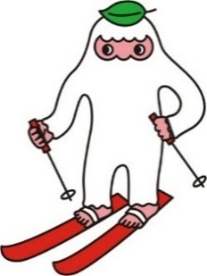
◎各施設は土足可能です。下足の取り間違いの無いように管理をお願いいたします。
◎各施設、給水器はありませんので水筒等をお持ちください。
◎ガレージ①はトイレがありませんのでガレージ③をご利用ください。
施設名 |  | 定員 |  | 料金
 |  |  |  | 相室 | 貸切
ガレージ① | ガレージ③のトイレをご利用ください | 80 | 名 | ¥6,000 | ¥12,000
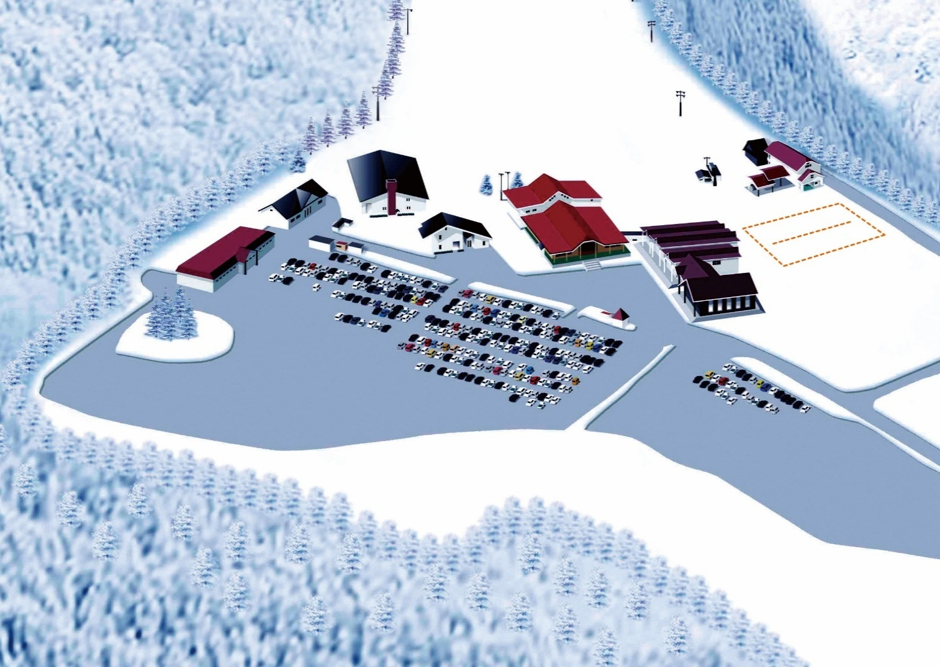
ガレージ③ | トイレ有り | 200 | 名 | ¥15,000 | ¥30,000
スキースクール
(第１リフト横)
パナローザ | レンタル2F | 100 | 名 | ¥9,000 | ¥18,000
ガレージ①
※トイレ無し
ゴンドラ
リフト
レンタル用具には名前が貼ってあります！
管理事務所
パナローザ
(レンタル2F)
スノー
エスカレーター
ガレージ③
室内遊び場
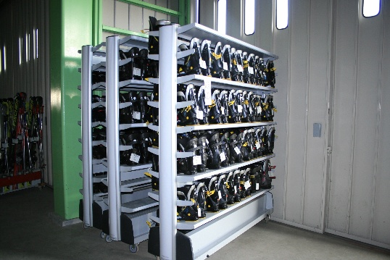
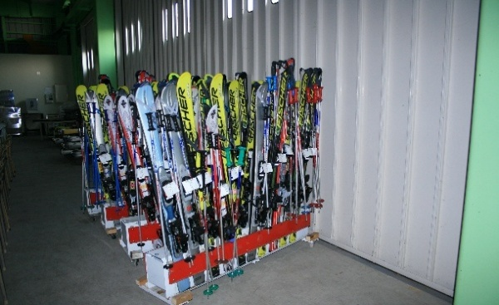

休憩施設風景
レンタルスキー☝☝
レンタルスブーツ☝☝

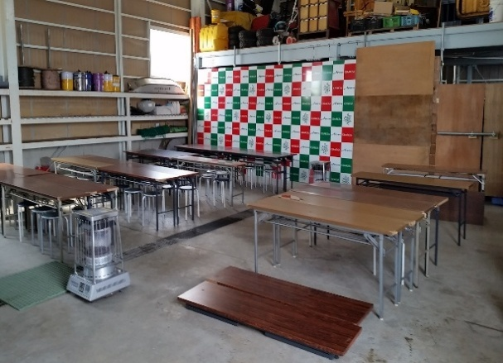
ガレージ③ 定員 200名
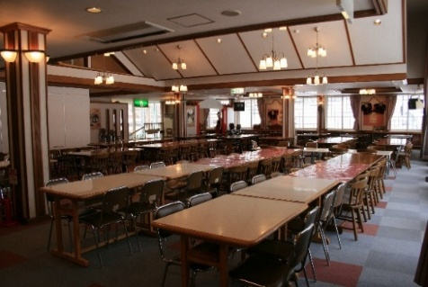
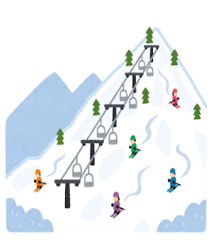
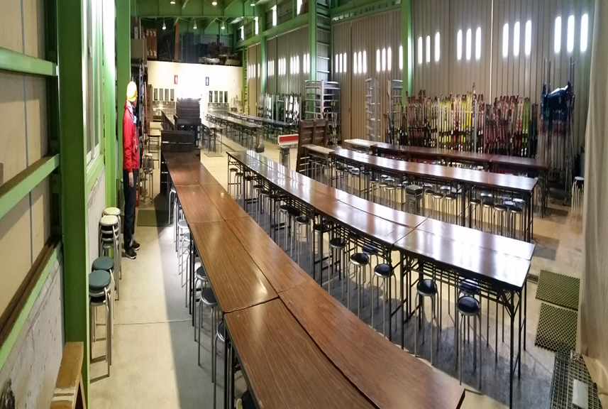

ガレージ① 定員 80名
※トイレはガレージ③をお使いください
パナローザ 定員 100名

